Дашборд
ОТЧЕТ ПО ДИНАМИКЕ ОТГРУЗОК 2020-2021
ДИНАМИКА ПО ПОСТАВЩИКУ | СРАВНИТЕЛЬНАЯ ДИНАМИКА ПО ВСЕМ ПОСТАВЩИКАМ
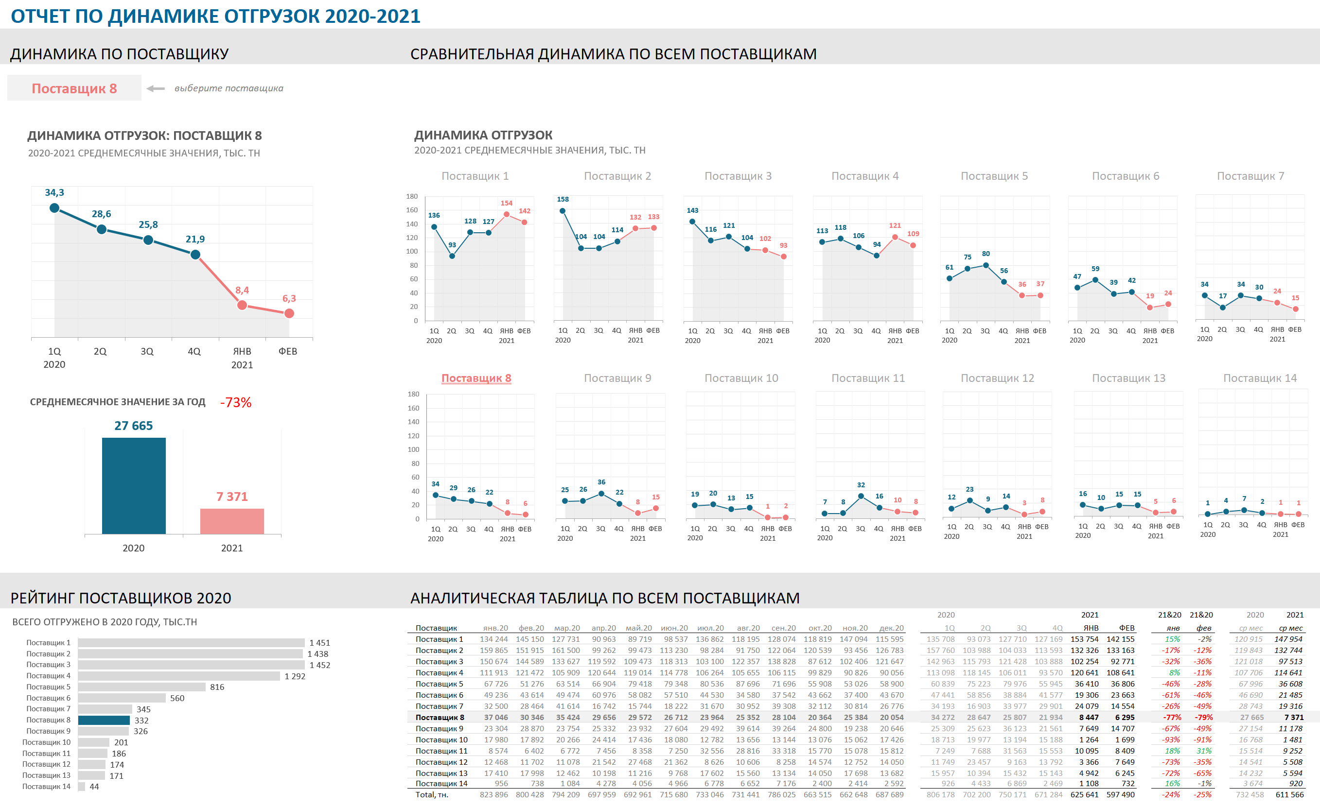

РЕЙТИНГ ПОСТАВЩИКОВ 2020 | АНАЛИТИЧЕСКАЯ ТАБЛИЦА ПО ВСЕМ ПОСТАВЩИКАМ

